상품제안서
송월 프리미엄 디퓨저세트 호텔 뉴필라라인40 2매+코코도르 200ml 1개 | 상품코드: S47791

 |  |  |  |  |  |  | 02-713-8555 | www.synergygift.co.kr
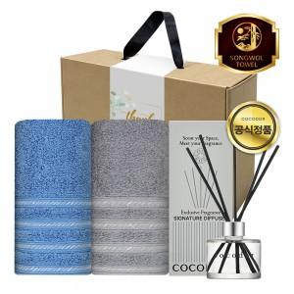

【상세/제작정보】

【인쇄/포장옵션】 | [타올] 나염2p, [타올] 자수 2p, [띠지] 풀칼라 / 포장불가능

【공급단가】 | 수량 | 20~ | 100~ | 500~ | 1,000~ | 3,000~
*VAT별도 | 단가 | 20,800원 | 20,320원 | 19,680원 | 18,720원 | 18,080원

【상품 URL】 | https://www.synergygift.co.kr:443/src/goods_detail.php?gdno=47791

